©一周进步
©版权声明 B站的小伙伴你好，感谢遇见爱学习的你，如果想了解更多内容，可以点击右侧图片进入一周进步官网，里面有更多知识等你学习👉 此外，还需要严肃的和大家声明几点： 本课程虽然在B站免费提供给大家，但版权仍归一周进步所有，未经书面同意私自录制、转载传播等行为均属侵权行为。 一周进步官网平台上所有内容，包括但不限于视频、文字、图片均由一周进步或其他权利人依法拥有其知识产权，包括但不限于著作权、商标权、专栏权等。未经一周进步的明确书面特别授权，任何人不得为任何目的使用以及向任何自然人或单位提供出售、营销、出版或利用一周进步官网上提供的任何内容或服务。 如有违反者，将承担由此给一周进步或其他权利人造成的一切损失。 祝大家学习愉快 | 

开始


开始吧 >

1、数据验证类型
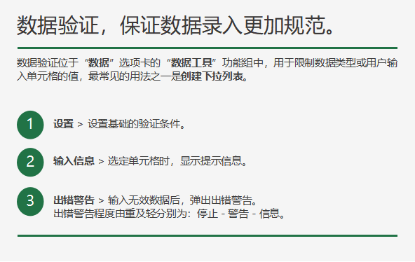
整数、小数和文本长度
• 限制用户应输入 1（最小）和 10（最大）之间的数字
满意度
7

• 限制用户应输入小于或等于 3% 的小数（百分比）值
当前薪酬 | 年度薪酬增加 | 调薪后
¥50,000.00 | 3.0% | ¥51,500.00

下一步 >
• 限制用户应输入晚于开始日期的结束日期。
请输入身份证号码

日期和时间
• 确定某个参与者是否满足设定的年龄要求。
MOS大赛参与者是否满足年龄要求？
年龄限制： | 23
出生日期不早于： | 1997-06-01
生日： | 1996-01-15

• 限制用户应在单元格 A4 和 B4 间输入时间值（8:00 AM 和 5:00 PM）。
开始时间 | 结束时间 | 会议时间
8:00:00 | 17:00:00 | 9:30:00

序列
• 参见下拉列表。

2、下拉列表
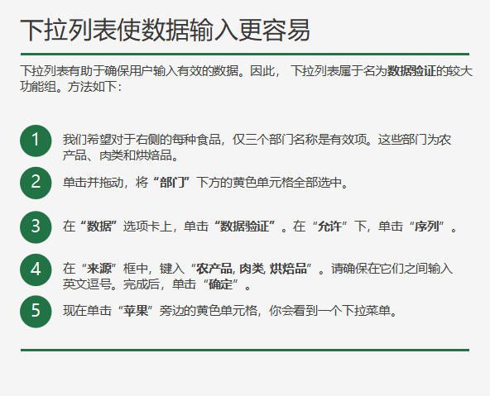

餐饮 | 部门 | 部门
苹果 |  | 农产品
牛肉 |  | 肉类
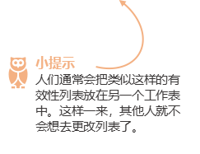
香蕉 |  | 烘焙品
柠檬
西兰花
甘蓝
火腿
面包
鸡肉
曲奇饼
蛋糕
馅饼

下一步 >

